3oGuiaoMetricas
Class Name | ATFD | CCC | CBO | DAC | DIT | CHD | CHEF | CHER | CHL | CHVC | CHVL | LCOM | CLOC | CMI | MPC | NCSS | NOAC | NOAM | NOA | SIZE2 | NOC | NOM | NOO | NOOM | NOPA | RFC | TCC | WOC | WMC
iscteiul.ista.email.EmailSent | 1 | 0 | 3 | 3 | 1 | 4,55 | 688,1244 | 0,026 | 37 | 17 | 151,2361 | 5 | 12 | 60.9398 | 1 | 9 | 5 | 5 | 5 | 25 | 0 | 7 | 20 | 0 | 0 | 8 | 0,0 | 0,0 | 7
iscteiul.ista.email.EmailSentRepository | N/A | 0 | N/A | N/A | N/A | N/A | N/A | N/A | N/A | N/A | N/A | N/A | 0 | 0 | N/A | N/A | N/A | N/A | N/A | N/A | N/A | N/A | N/A | N/A | N/A | N/A | N/A | N/A | N/A
iscteiul.ista.email.EmailService | 0 | 1 | 3 | 2 | 1 | 23,8214 | 6949,4108 | 0,1214 | 56 | 37 | 291,7294 | 1 | 21 | 53.7185 | 12 | 15 | 0 | 2 | 4 | 20 | 0 | 3 | 16 | 0 | 0 | 17 | 1,0 | 1,0 | 4
iscteiul.ista.email.ui.EmailView | 9 | 2 | 2 | 5 | 5 | 36,0976 | 34713,8165 | 0,3547 | 153 | 78 | 961,6665 | 1 | 53 | 41.3152 | 46 | 38 | 0 | 1 | 14 | 138 | 0 | 2 | 132 | 0 | 0 | 27 | 0,0 | 1,0 | 4
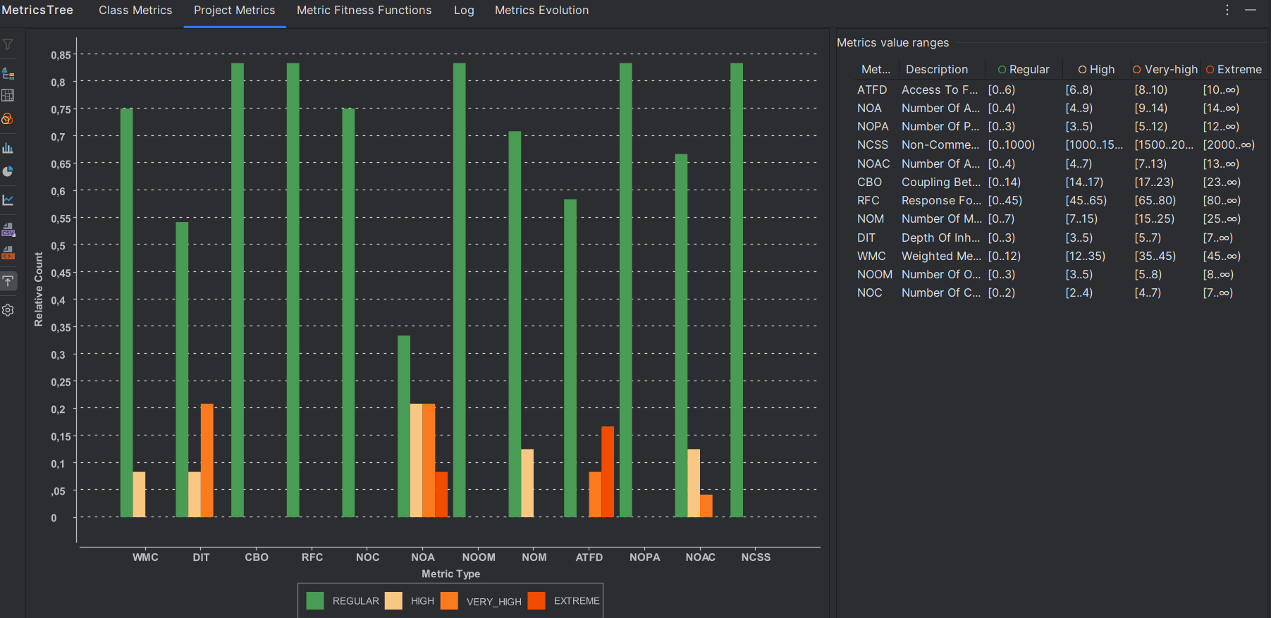

Com base no gráfico, podemos observar que os problemas de métrica se concentram particularmente nas métricas NOA (Número de Atributos) e ATFD (Acesso a Funções de Dados). Esses valores são mais elevados em comparação com outras métricas, com várias barras na categoria Very High e Extreme. No entanto, devido à natureza do código, que lida com uma página web, essa complexidade nas métricas é esperada, uma vez que estruturas web tendem a exigir maior número de atributos e maior acessibilidade a funções de dados.

